HW1
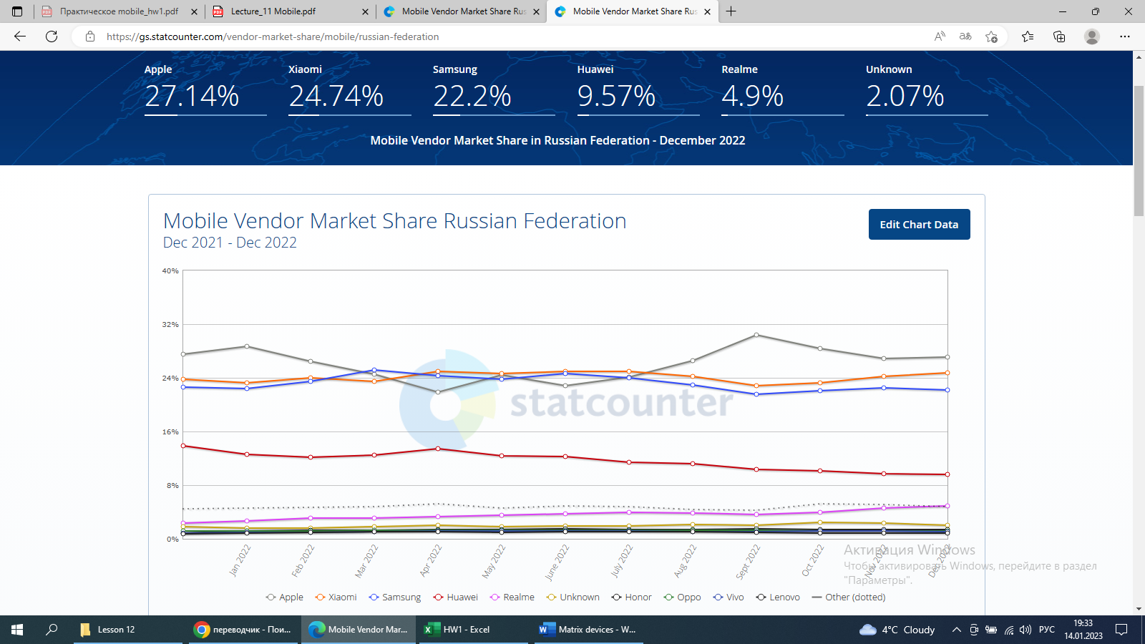
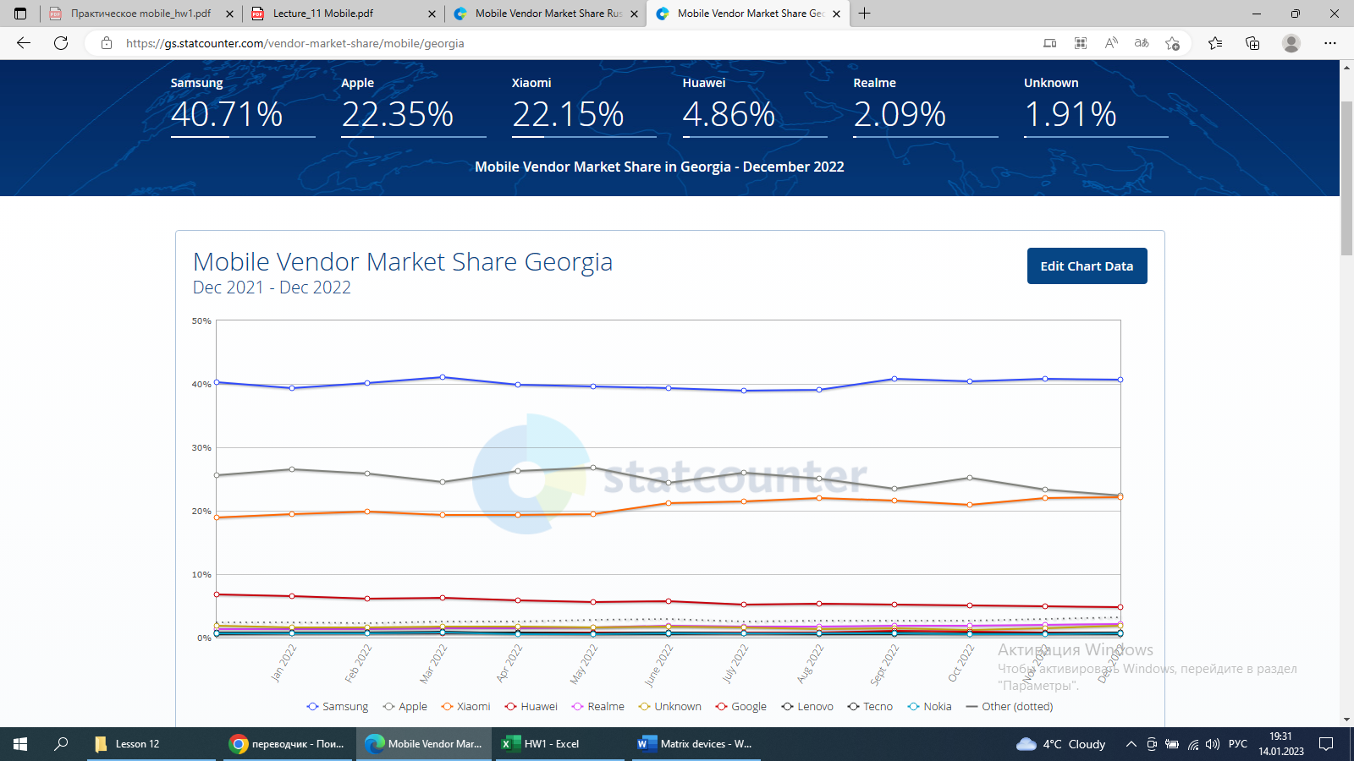
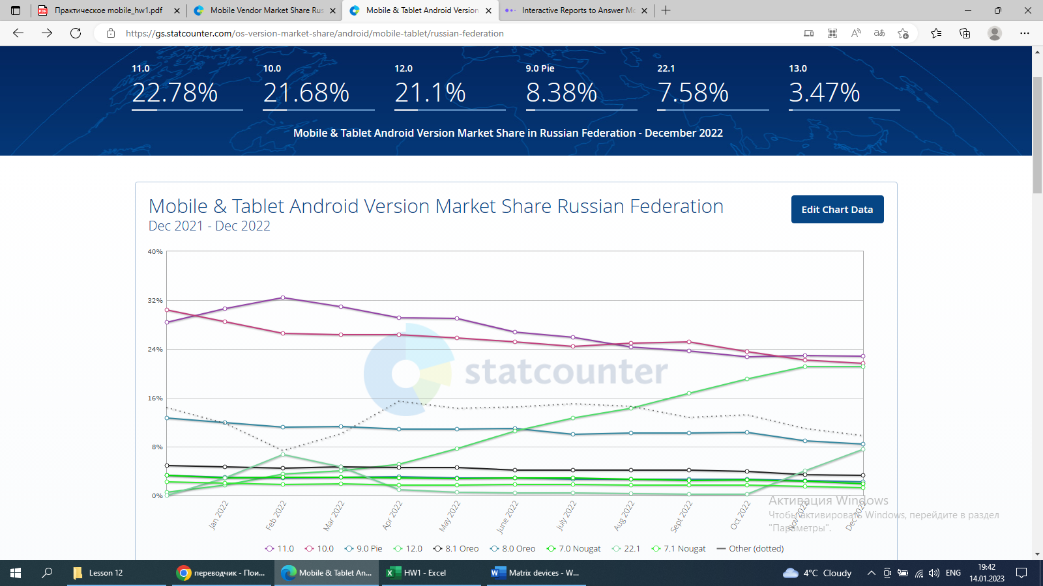
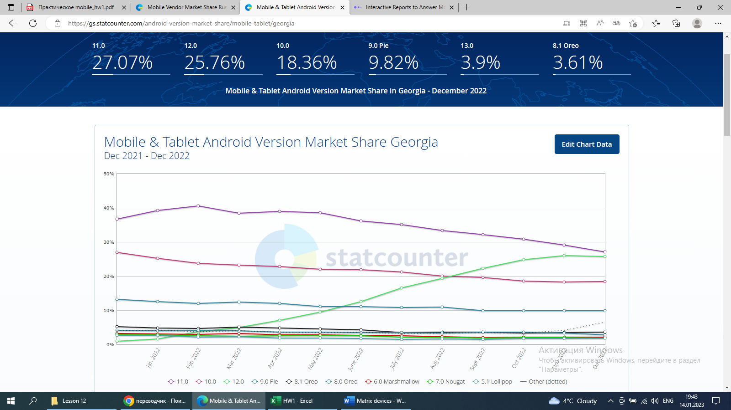
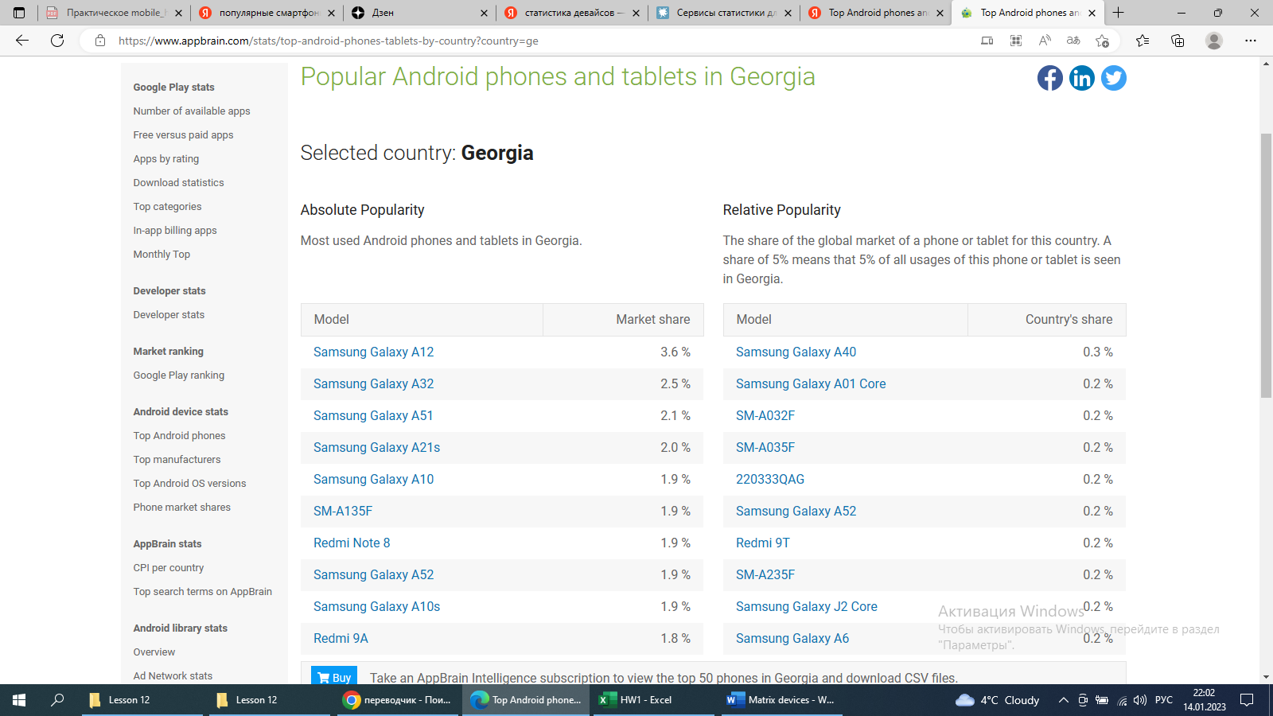
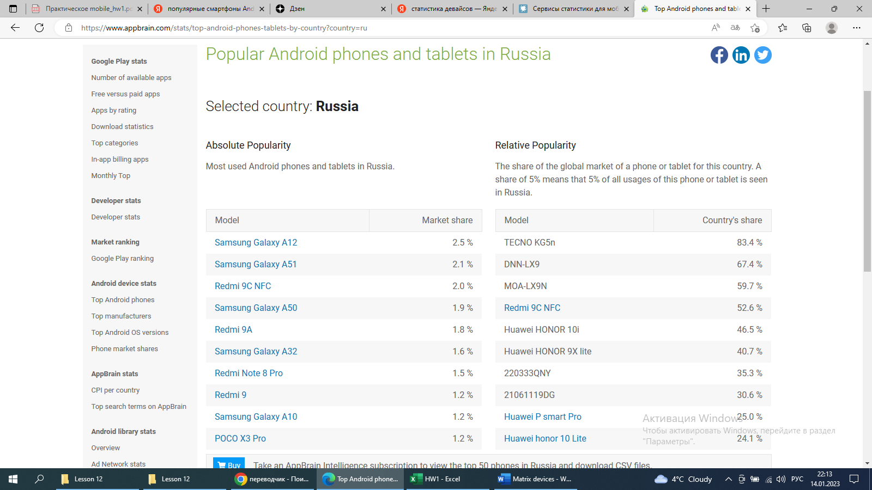
1. Application - MyMarket

2.Supported languages: Georgian, Russian, English.
Application geography: Georgia and then Russia.
Aged group: used by man 25-65 age and woman 18-65 age.

3. Application requarements: version - 1.0.54, required operating system - Android version 5.0 and above, supported device - Samsung-A105F .
May request access to camera, microphone, memory and etc.

4. Matrix Devices
Manufacture | Model | OS version | Screen size | Resolution | Процессор
Samsung | Samsung Galaxy A52 | 11 | 6.5" Super AMOLED FHD | 1080×2400 | Snapdragon 720G
Samsung | Samsung Galaxy A32 | 11 | 6.4 " | 2400 x 1080 | MediaTek Helio G80
Xiaomi | Redmi 9C | 10 | 6.53 " | 1600 x 720 | MediaTek Helio G35
Samsung | Samsung Galaxy A12 | 10 | 6.5" | 720 x 1600 | Octa core
Samsung | Samsung Galaxy A13 SM-A135F | 12 | 6.6" PLS | 1080x2408 | Exynos 850
Xiaomi | Redmi Note 8 | 11 | 6.3" | 1080 x 2340 | Qualcomm Snapdragon 665

Выбор девайсов основывался на анализе мировой статистики. В процессе сбора данных использовались два сайта: 1) https://gs.statcounter.com и 2) https://www.appbrain.com.
Данные просматривались для операционной системы Android в следующих странах: Грузия, Россия.
Статистика показывает, что для Грузии наиболее популярными мобильными устройствами среди пользователей являются: 1) Sumsung - 40.71%, 2) Apple - 22.35%, 3) Xiaomi - 22.15%. |  |  |  |  |  | https://gs.statcounter.com/vendor-market-share/mobile/georgia
Для России наиболее популярными мобильными устройствами среди пользователей являются: 1) Apple - 27.14%, 2) Xiaomi - 24.74%, 3) Sumsung - 22.2%. |  |  |  |  |  | https://gs.statcounter.com/vendor-market-share/mobile/russian-federation
Наиболее распространенные версии ОС Android в Грузии являются: 1) версия 11.0 - 27.07%, 2) версия 12.0 - 25.76%, 3)версия 10.0 - 18.36%; в России: 1) версия 11.0 - 22.78%, 2) версия 10.0 - 21.68%, 3)версия 12.0 - 21.1% . |  |  |  |  |  | https://gs.statcounter.com/android-version-market-share/mobile-tablet/georgia
 |  |  |  |  |  | https://gs.statcounter.com/android-version-market-share/mobile-tablet/russian-federation
По данным статистики в Грузии среди пользователей наиболее распространены девайсы Sumsung - 40.71% и Xiaomi - 22.15%. |  |  |  |  |  | https://gs.statcounter.com/vendor-market-share/mobile/georgia
В России чаще покупаются девайся от производителей Xiaomi - 24.74% и Sumsung - 22.2%. |  |  |  |  |  | https://gs.statcounter.com/vendor-market-share/mobile/russian-federation

В матрицу девайсов мы включили шесть устройств от производителей Sumsung и Xiaomi.
Так как приложение MyMarket ориентировано в первую очередь для пользователей из Грузии, а после для городов России, то опираемся на статистику первой страны.

Используя статистику https://www.appbrain.com, мы просмотрели и выбрали популярные девайсы с операционной системой Android для стран Грузии и Росии.

